画面部品情報
アプリ課題(2025） |  |  | 画面ID | 画面名 |  |  |  | 作成日 | 作成者 | 更新日 | 更新者
 |  |  | 002_CookingSearch | 料理検索 |  |  |  | 2024-12-31 | 福田

 | 1.【画面イメージ】
 | 【初期表示】 |  |  | 【スマホ版イメージ】

 | （簡単検索時） |  |  | （初期表示時）※各ジャンルともにクリック時にアコーディオンでカテゴリ指定のように下に出るイメージ

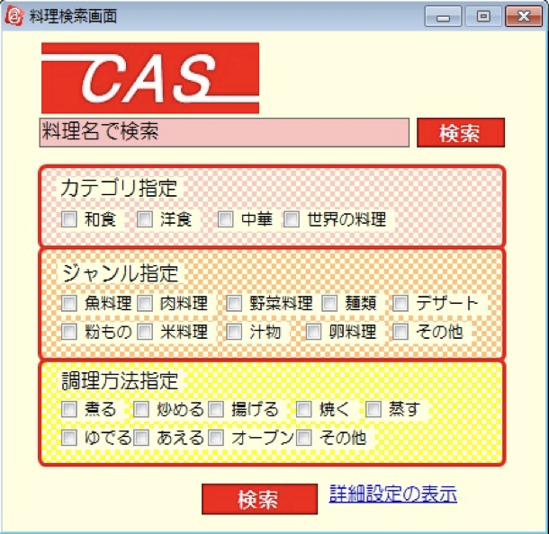
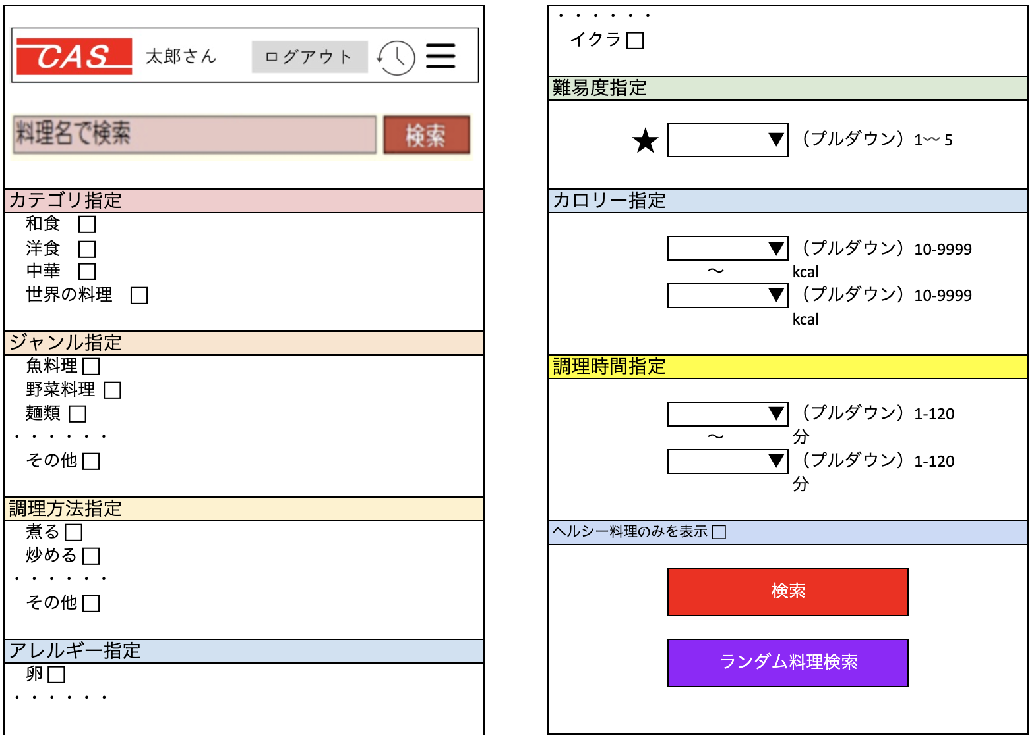

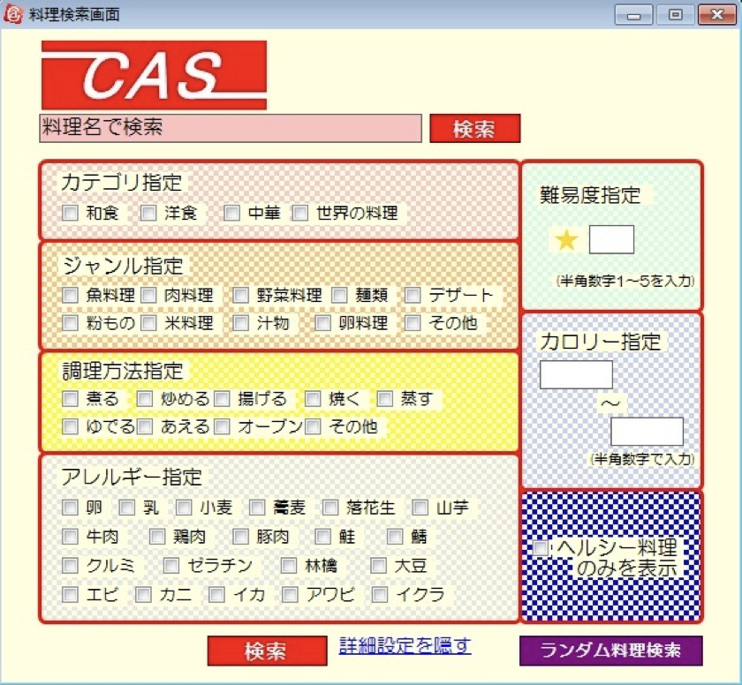
 | （詳細検索時）

 | 2.【機能概要】
 | アプリ起動時にまず表示される画面、また、サイドメニュー（01_メニュー(サイドバー＆ヘッダー)）の「料理検索」からも呼ばれる画面。 既に登録された料理を各条件に沿って、検索できる画面。（料理名のみで検索、指定した条件で検索、ランダムで１品検索） 各指定はアコーディオン内のチェックボックスで複数指定、プルダウンで指定できるようになっている。

 | 3.【前の画面より受け取ったパラメータ】
 | パラメータ名 | データ型 | 桁数

 | 4.【イベント情報】
 | イベント名 | 処理概要
 | (料理名)検索ボタンをクリック時 | 入力した料理名のみを検索条件にして、料理名で料理検索を行い、「03_料理検索結果」画面を開く。
 | (条件)検索ボタンをクリック時 | 入力した料理名以外の指定されたチェックボックス、プルダウンの内容を検索条件にして、料理検索を行い、「03_料理検索結果」画面を開く。
 | ランダム料理検索ボタンをクリック時 | 料理レシピのテーブルより、ランダムに１件のみ料理検索を行い、「03_料理検索結果」画面を開く。

 | 5.【フォーム情報】 |  |  |  | 6.【DB情報】
 | 項目名 | 部品 | 備考 |  | 取得元テーブル | 取得列 | データ型 | 桁数 | 備考
 | ヘッダーメニュー | 参照：【画面設計】01_メニュー(サイドバー＆ヘッダー).xlsx

 | （検索条件）
 | 項目名 | 部品 | 備考 |  | 取得元テーブル | 取得列 | データ型 | 桁数 | 備考
 | 料理名 | テキストボックス | 入力前は「料理名で検索」と表示させる。 |  | レシピ | 料理名 | 文字列 | 30桁
 | 検索 | ボタン | 入力した料理名のみを検索条件にして、料理名で料理検索を行い、「03_料理検索結果」画面を開く。
 | カテゴリ指定 | アコーディオン | クリックしたらカテゴリ指定を折りたたむ。
 | 定数一覧.カテゴリの内容を全て取得して、取得できた行数分以下を繰り返し表示する。
 | 名称 | ラベル | 定数一覧.カテゴリの内容を全て取得して、 ラベル「（カテゴリ.定数名）」の内容で表示する。
 | チェックボックス | チェックボックス | チェックボックスを表示させ、値はカテゴリ.DB値の物を使用する。 |  | レシピ | カテゴリーID | 数値 | 1桁
 | ジャンル指定 | アコーディオン | クリックしたらジャンル指定を折りたたむ。
 | 定数一覧.ジャンルの内容を全て取得して、取得できた行数分以下を繰り返し表示する。
 | 名称 | ラベル | 定数一覧.ジャンルの内容を全て取得して、 ラベル「（ジャンル.定数名）」の内容で表示する。
 | チェックボックス | チェックボックス | チェックボックスを表示させ、値はジャンル.DB値の物を使用する。 |  | レシピ | ジャンルID | 数値 | 1桁
 | 調理方法指定 | アコーディオン | クリックしたら調理方法指定を折りたたむ。
 | 定数一覧.調理方法の内容を全て取得して、取得できた行数分以下を繰り返し表示する。
 | 名称 | ラベル | 定数一覧.調理方法の内容を全て取得して、 ラベル「（調理方法.定数名）」の内容で表示する。
 | チェックボックス | チェックボックス | チェックボックスを表示させ、値は調理方法.DB値の物を使用する。 |  | レシピ | 調理方法ID | 数値 | 1桁
 | アレルギー指定 | アコーディオン | クリックしたらアレルギー指定を折りたたむ。
 | 定数一覧.アレルギーの内容を全て取得して、取得できた行数分以下を繰り返し表示する。
 | 名称 | ラベル | 定数一覧.アレルギーの内容を全て取得して、 ラベル「（アレルギー.定数名）」の内容で表示する。
 | チェックボックス | チェックボックス | チェックボックスを表示させ、値はアレルギー.DB値の物を使用する。 |  | レシピアレルギー レシピアレルギー | 料理ID アレルギーID | 文字列 数値 | 8桁 1桁 | アレルギーIDで検索した結果の料理IDをレシピに結合させる。（レシピ.アレルギーID = レシピアレルギー.アレルギーID )
 | 難易度指定 | アコーディオン | クリックしたら難易度指定を折りたたむ。
 | 名称 | プルダウン | 定数一覧.難易度の内容を全て取得して、取得できた内容をプルダウンに表示させる。 |  | レシピ | 難易度 | 数値 | 1桁
 | カロリー指定 | アコーディオン | クリックしたらカロリー指定を折りたたむ。
 | カロリFROM | プルダウン | プルダウン内に選択値として、 「1」〜「9999」を表示すること。 （検索時にカロリTOの内容以下でないとエラーとなる） |  | レシピ | カロリー | 数値 | 4桁 | 入力時は、カロリー >= カロリFROMを条件に追加する。
 | 〜 | ラベル
 | カロリTO | プルダウン | プルダウン内に選択値として、 「1」〜「9999」を表示すること。 （検索時にカロリFROMの内容以上でないとエラーとなる） |  | レシピ | カロリー | 数値 | 4桁 | 入力時は、カロリー <= カロリTOを条件に追加する。
 | 調理時間指定 | アコーディオン | クリックしたら調理時間指定を折りたたむ。
 | 調理時間FROM | プルダウン | プルダウン内に選択値として、 「1」〜「120」を表示すること。 （検索時に調理時間TOの内容以下でないとエラーとなる） |  | レシピ | 調理時間 | 数値 | 3桁 | 入力時は、調理時間 >= 調理時間FROMを条件に追加する。
 | 〜 | ラベル
 | 調理時間TO | プルダウン | プルダウン内に選択値として、 「1」〜「120」を表示すること。 （検索時に調理時間FROMの内容以上でないとエラーとなる） |  | レシピ | 調理時間 | 数値 | 3桁 | 入力時は、調理時間 <= 調理時間TOを条件に追加する。
 | ヘルシー料理のみを表示 | チェックボックス | チェックしたらチェックがつくこと。 選択時は0-500kcalのものに制限すること。 |  | レシピ | カロリー | 数値 | 4桁 | チェック時は、カロリー <= 500を条件に追加する。
 | （条件）検索 | ボタン | 入力した料理名以外の指定されたチェックボックス、プルダウンの内容を検索条件にして、料理検索を行い、「03_料理検索結果」画面を開く。
 | ランダム料理検索 | ボタン | 料理レシピのテーブルより、ランダムに１件のみ料理検索を行い、「03_料理検索結果」画面を開く。 |  | レシピ |  |  |  | レシピより、ランダムで１件検索する。 （SELECT * FROM テーブル名 ORDER BY RAND() LIMIT 1;）

シート1
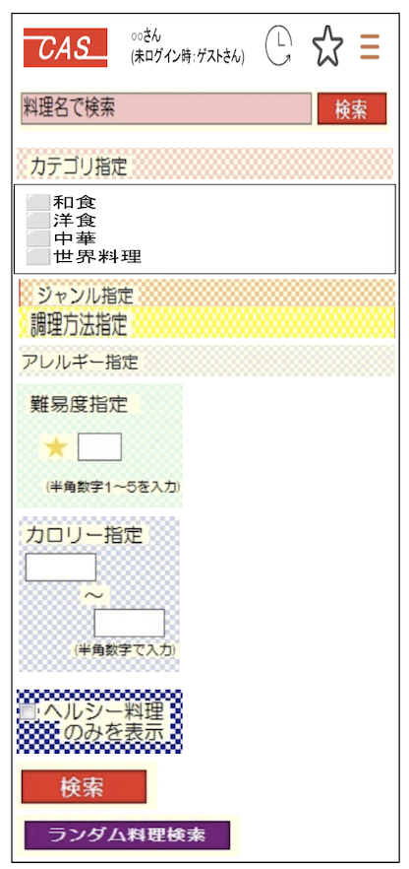
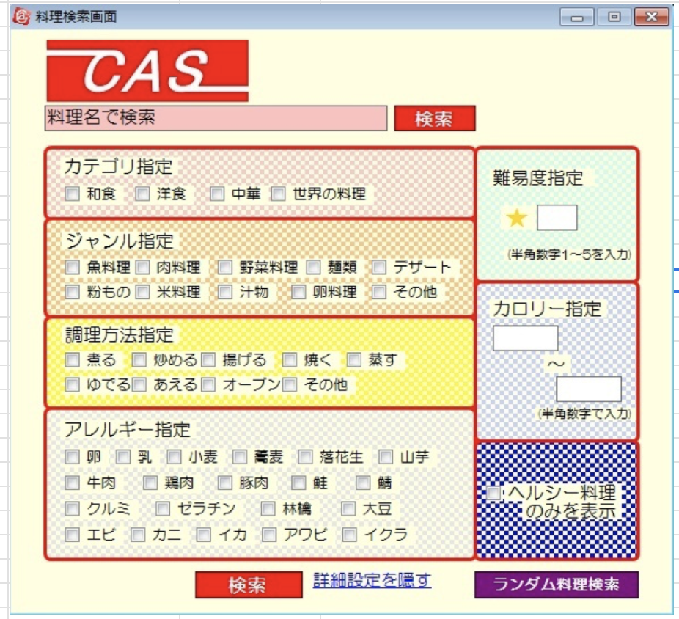
 | ・・・・・・
 | イクラ ⬜︎

 | 難易度指定

 | ★ | ▼ | （プルダウン）1〰️5

カテゴリ指定 | カロリー指定
和食 ⬜︎
洋食 ⬜︎ |  | ▼ | （プルダウン）10-9999
中華 ⬜︎ |  | 〜 | kcal
世界の料理 ⬜︎ |  | ▼ | （プルダウン）10-9999
 |  |  | kcal
ジャンル指定
魚料理 ⬜︎ | 調理時間指定
野菜料理 ⬜︎
麺類 ⬜︎ |  | ▼ | （プルダウン）1-120
・・・・・・ |  | 〜 | 分
その他 ⬜︎ |  | ▼ | （プルダウン）1-120
 |  |  | 分
調理方法指定
煮る ⬜︎ | ヘルシー料理のみを表示 ⬜︎
炒める ⬜︎
・・・・・・ |  | 検索
その他 ⬜︎

アレルギー指定 |  | ランダム料理検索
卵 ⬜︎
・・・・・・

